Técnicos
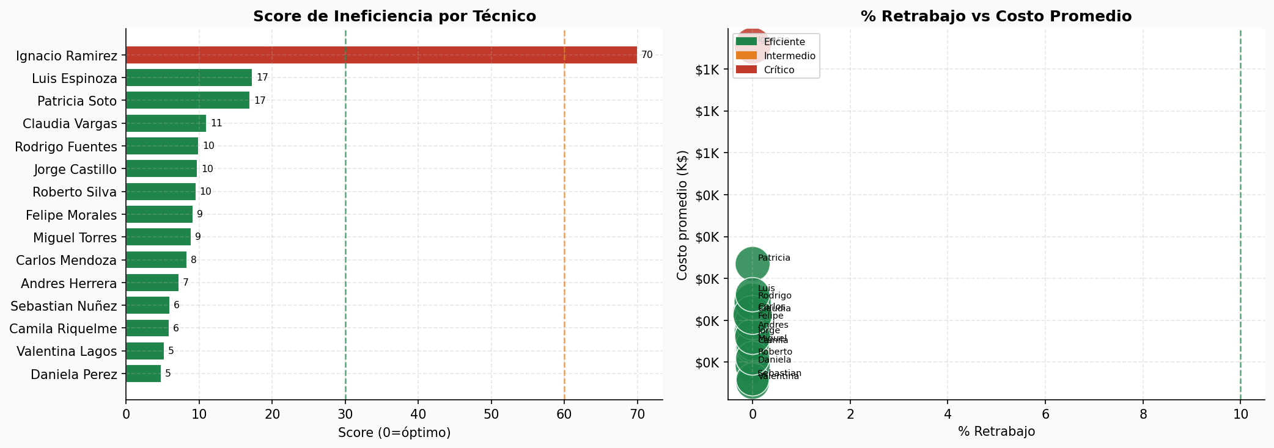
Scorecard de Eficiencia — Técnicos (OT Cerradas)
Técnico | Especialidad | Exp. (años) | Score Inef. | % Retrabajo | Costo Prom | MTTR Prom (h) | Cluster
Daniela Perez | Mecanica | 4 | 4.8 | 0.0% | $295,723 | 49.4 | Eficiente
Valentina Lagos | Electricidad | 2 | 5.2 | 0.0% | $275,564 | 43.4 | Eficiente
Camila Riquelme | Instrumentacion | 6 | 5.9 | 0.0% | $318,617 | 46.3 | Eficiente
Sebastian Nuñez | Hidraulica | 1 | 6 | 0.0% | $279,373 | 52.2 | Eficiente
Andres Herrera | Electricidad | 8 | 7.2 | 0.0% | $337,223 | 51.3 | Intermedio
Carlos Mendoza | Electricidad | 12 | 8.3 | 0.0% | $359,182 | 55.3 | Intermedio
Miguel Torres | Instrumentacion | 6 | 8.9 | 0.0% | $321,345 | 51.3 | Intermedio
Felipe Morales | Hidraulica | 7 | 9.2 | 0.0% | $348,197 | 51.2 | Intermedio
Roberto Silva | Mecatronica | 3 | 9.6 | 0.0% | $304,838 | 43.7 | Eficiente
Jorge Castillo | Electricidad | 5 | 9.8 | 0.0% | $330,588 | 48.2 | Eficiente
Rodrigo Fuentes | Mecanica | 15 | 9.9 | 0.0% | $372,159 | 49.2 | Intermedio
Claudia Vargas | Mecanica | 9 | 11 | 0.0% | $356,445 | 52.9 | Intermedio
Patricia Soto | Mecatronica | 10 | 17 | 0.0% | $417,367 | 48.9 | Intermedio
Luis Espinoza | Mecanica | 8 | 17.3 | 0.0% | $380,632 | 50.6 | Intermedio
Ignacio Ramirez | Mecanica | 11 | 70 | 0.0% | $677,805 | 51.8 | Crítico

Tendencia
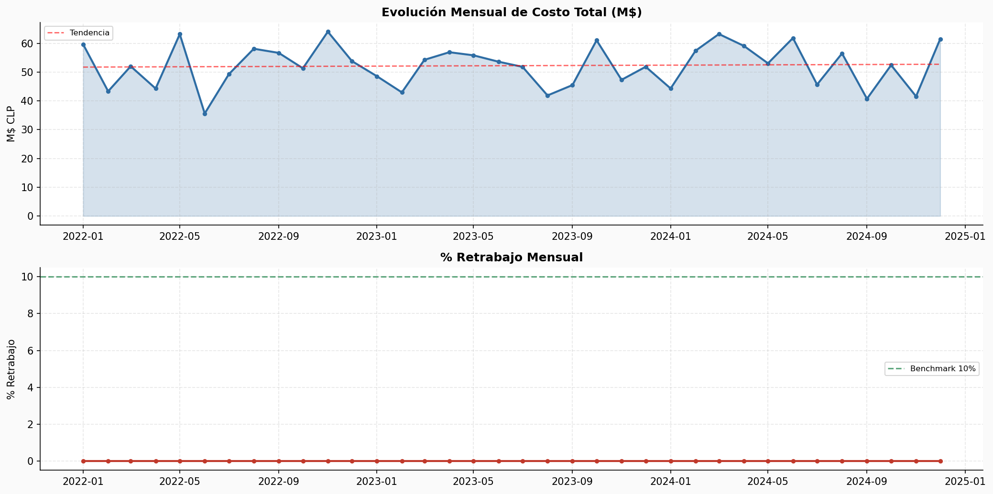
Tendencia Mensual — Costos y Retrabajo
Mes | # OT | Costo Total | Costo Prom | % Retrabajo | Tendencia
2022-01 | 164 | $59,592,949 | $363,372 | 0.0%
2022-02 | 138 | $43,322,890 | $313,934 | 0.0%
2022-03 | 150 | $52,009,178 | $346,728 | 0.0%
2022-04 | 137 | $44,279,503 | $323,208 | 0.0%
2022-05 | 157 | $63,173,586 | $402,380 | 0.0%
2022-06 | 130 | $35,610,067 | $273,924 | 0.0%
2022-07 | 146 | $49,268,105 | $337,453 | 0.0%
2022-08 | 149 | $58,100,927 | $389,939 | 0.0%
2022-09 | 137 | $56,659,003 | $413,569 | 0.0%
2022-10 | 147 | $51,314,874 | $349,081 | 0.0%
2022-11 | 158 | $64,028,665 | $405,245 | 0.0%
2022-12 | 143 | $53,796,636 | $376,200 | 0.0%
2023-01 | 138 | $48,554,067 | $351,841 | 0.0%
2023-02 | 132 | $42,942,263 | $325,320 | 0.0%
2023-03 | 158 | $54,243,894 | $343,316 | 0.0%
2023-04 | 156 | $56,892,959 | $364,698 | 0.0%
2023-05 | 147 | $55,811,847 | $379,672 | 0.0%
2023-06 | 136 | $53,603,971 | $394,147 | 0.0%
2023-07 | 147 | $51,800,137 | $352,382 | 0.0%
2023-08 | 132 | $41,873,621 | $317,224 | 0.0%
2023-09 | 127 | $45,479,380 | $358,105 | 0.0%
2023-10 | 171 | $61,034,973 | $356,930 | 0.0%
2023-11 | 141 | $47,302,176 | $335,476 | 0.0%
2023-12 | 140 | $51,836,517 | $370,261 | 0.0%
2024-01 | 135 | $44,303,786 | $328,176 | 0.0%
2024-02 | 154 | $57,409,604 | $372,790 | 0.0%
2024-03 | 164 | $63,212,130 | $385,440 | 0.0%
2024-04 | 146 | $59,094,373 | $404,756 | 0.0%
2024-05 | 155 | $53,036,452 | $342,171 | 0.0%
2024-06 | 157 | $61,822,783 | $393,776 | 0.0%
2024-07 | 131 | $45,658,481 | $348,538 | 0.0%
2024-08 | 138 | $56,477,002 | $409,254 | 0.0%
2024-09 | 131 | $40,723,907 | $310,870 | 0.0%
2024-10 | 143 | $52,411,874 | $366,517 | 0.0%
2024-11 | 124 | $41,551,946 | $335,096 | 0.0%
2024-12 | 141 | $61,482,472 | $436,046 | 0.0%

